Figure 1
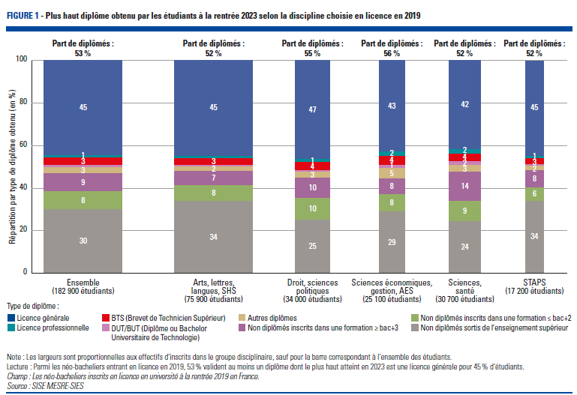
Figure 1 : Plus haut diplôme obtenu par les étudiants à la rentrée 2023 selon la discipline choisie en licence en 2019
retour au sommaire

 |  | Groupe disciplinaire de la licence en 2019
 |  | Arts, lettres, langues, SHS | Droit, sciences politiques | Sciences économiques, gestion, AES | Sciences, santé | S.T.A.P.S. | Ensemble
Plus haut diplôme atteint en 2023-2024 | Licence générale | 45.0 | 46.6 | 43.0 | 42.0 | 44.9 | 44.5
 | Licence professionnelle | 0.9 | 1.4 | 2.0 | 1.9 | 1.1 | 1.3
 | BTS (Brevet de Technicien Supérieur) | 3.3 | 3.7 | 4.4 | 3.6 | 2.8 | 3.5
 | DUT/BUT (Diplôme ou Bachelor Universitaire de Technologie) | 0.6 | 0.8 | 1.3 | 1.6 | 0.6 | 0.9
 | Autres diplômes | 2.3 | 2.7 | 4.8 | 3.2 | 2.2 | 2.9
 | Total diplômés | 52.1 | 55.2 | 55.5 | 52.3 | 51.6 | 53.1
Non diplômés | Non diplômés inscrits dans une formation ≥ bac+3 | 6.6 | 9.5 | 7.6 | 13.8 | 7.9 | 8.6
 | Non diplômés inscrits dans une formation ≤ bac+2 | 7.6 | 10.4 | 8.0 | 9.4 | 6.3 | 8.4
 | Non diplômés sortis de l'enseignement supérieur | 33.7 | 25.0 | 28.9 | 24.5 | 34.0 | 29.9
 | Total non diplômés | 47.9 | 44.9 | 44.5 | 47.7 | 48.2 | 46.9
Lecture : Parmi les néo-bacheliers entrant en licence en 2019, 53 % valident au moins un diplôme dont le plus haut atteint en 2023 est une licence générale pour 44,5 % d’étudiants.
Champ : Les néo-bacheliers inscrits en licence en université à la rentrée 2019 en France.
Source : SISE MESRE-SIES

Figure 4
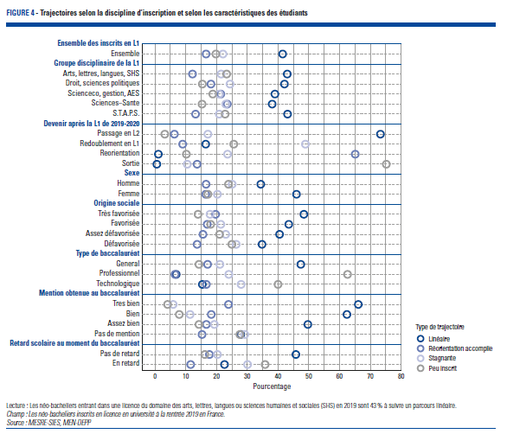
Figure 4 : Trajectoires selon la discipline d’inscription et selon les caractéristiques des étudiants
Retour au sommaire
 |  | Type de trajectoire
 |  | Linéaire | Réorientations accomplies | Inscriptions récurrentes sans dépasser le niveau bac+3 | Sorties récurrentes sans dépasser le niveau bac+2
Ensemble des néo-bacheliers inscrits en L1 en 2019 |  | 42 | 17 | 22 | 20
Groupe disciplinaire de la L1 | Arts, lettres, langues, SHS | 43 | 12 | 22 | 23
 | Droit, sciences politiques | 42 | 18 | 24 | 15
 | Sciences économiques, gestion, AES | 39 | 21 | 21 | 19
 | Sciences, santé | 38 | 24 | 23 | 15
 | S.T.A.P.S. | 43 | 13 | 21 | 23
Devenir après la L1 | Passage en L2 | 73 | 6 | 17 | 3
 | Redoublement en L1 | 17 | 9 | 49 | 26
 | Reorientation | 1 | 65 | 24 | 10
 | Sortie | 1 | 14 | 11 | 75
Sexe | Homme | 34 | 17 | 25 | 24
 | Femme | 46 | 17 | 20 | 17
Origine sociale | Très favorisée | 48 | 20 | 18 | 14
 | Favorisée | 44 | 17 | 21 | 18
 | Assez défavorisée | 41 | 16 | 23 | 21
 | Défavorisée | 35 | 14 | 26 | 25
Type de baccalaureat | General | 47 | 17 | 21 | 14
 | Professionnel | 7 | 7 | 24 | 63
 | Technologique | 15 | 17 | 28 | 40
Mention obtenue au baccalaureat | Tres bien | 66 | 24 | 6 | 4
 | Bien | 62 | 18 | 11 | 8
 | Assez bien | 50 | 17 | 19 | 14
 | Pas de mention | 28 | 15 | 29 | 28
Retard scolaire au moment du baccalaureat | Pas de retard | 46 | 18 | 20 | 16
 | En retard | 23 | 12 | 30 | 36
Lecture : Les néo-bacheliers entrant dans une licence du domaine des arts, lettres, langues ou sciences humaines et sociales (SHS) en 2019 sont 43 % à suivre un parcours linéaire. Champ : Les néo-bacheliers inscrits en licence en université à la rentrée 2019 en France. Source : MESRE-SIES, MEN-DEPP

Figure 5
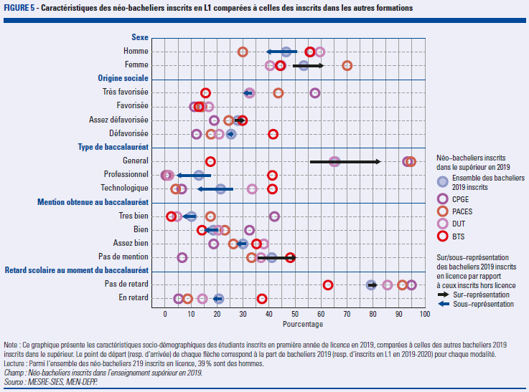
Figure 5 : Caractéristiques des néo-bacheliers inscrits en L1 comparées à celles des inscrits dans les autres formations
Retour au sommaire
 |  | Néo-bacheliers 2019 inscrits en licence en 2019 | Néo-bacheliers 2019 inscrits dans l'enseignement supérieur, hors licence | Néo-bacheliers inscrits dans l'enseignement supérieur en 2019 (toutes formations confondues) | Néo-bacheliers inscrits en BTS | Néo-bacheliers inscrits en DUT en 2019 | Néo-bacheliers inscrits en CPGE en 2019 | Néo-bacheliers inscrits en PACES en 2019
Sexe | Homme | 39 | 51 | 47 | 56 | 60 | 56 | 30
 | Femme | 61 | 49 | 53 | 44 | 40 | 44 | 70
Origine sociale | Très favorisée | 30 | 34 | 32 | 16 | 33 | 58 | 44
 | Favorisée | 15 | 14 | 14 | 13 | 17 | 11 | 14
 | Assez défavorisée | 31 | 26 | 28 | 30 | 30 | 19 | 25
 | Défavorisée | 24 | 26 | 25 | 42 | 21 | 12 | 18
Type de baccalaureat | General | 83 | 55 | 66 | 18 | 65 | 93 | 95
 | Professionnel | 5 | 18 | 13 | 41 | 2 | 0 | 1
 | Technologique | 13 | 27 | 21 | 41 | 34 | 6 | 4
Mention obtenue au baccalaureat | Tres bien | 7 | 12 | 10 | 2 | 5 | 42 | 18
 | Bien | 15 | 21 | 19 | 14 | 21 | 33 | 23
 | Assez bien | 28 | 32 | 30 | 35 | 38 | 19 | 26
 | Pas de mention | 50 | 35 | 41 | 48 | 37 | 7 | 33
Retard scolaire au moment du baccalaureat | En retard | 19 | 22 | 21 | 37 | 14 | 5 | 9
 | Pas de retard | 82 | 78 | 79 | 63 | 86 | 95 | 91
Lecture : Parmi l'ensemble des néo-bacheliers 219 inscrits en licence, 39 % sont des hommes Champ : Néo-bacheliers inscrits dans une formation de l'enseignement supérieur à la rentrée 2019 en France. Source : MESRE-SIES, MEN-DEPP

Figure 6
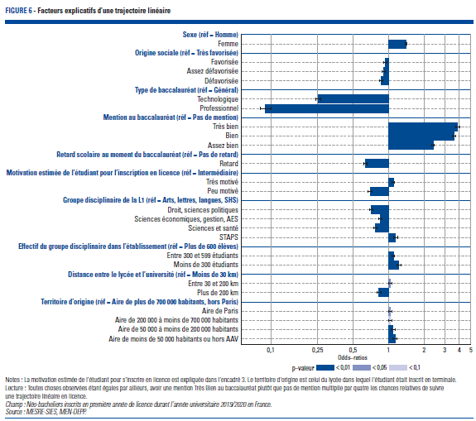
Figure 6 : Facteurs explicatifs d'une trajectoire linéaire
Retour au sommaire

Dimension | Modalité | Probabilité de suivre un parcours linéaire
 |  | Rapport de chance | Significativité
Sexe | Homme | réf.
 | Femme | 1.41 | ***
PCS | Très favorisée | réf.
 | Favorisée | 0.94 | ***
 | Assez défavorisée | 0.91 | ***
 | Défavorisée | 0.87 | ***
Baccalauréat | Général | réf.
 | Technologique | 0.25 | ***
 | Professionnel | 0.09 | ***
Mention au baccalauréat | Pas de mention | réf.
 | Très bien | 3.88 | ***
 | Bien | 3.60 | ***
 | Assez bien | 2.39 | ***
Retard scolaire au moment du baccalauréat | Pas de retard | réf.
 | En retard | 0.64 | ***
Motivation estimée de l'étudiant pour l'inscription en licence | Intermédiaire | réf.
 | Très motivé | 1.10 | ***
 | Peu motivé | 0.70 | ***
Groupe disciplinaire de la licence | Arts, lettres, langues, SHS | réf.
 | Droit, sciences politiques | 0.71 | ***
 | Sciences économiques, gestion, AES | 0.85 | ***
 | Sciences - santé | 0.77 | ***
 | STAPS | 1.15 | ***
Nombre d'étudiants du groupe disciplinaire dans l'établissement | Plus de 600 | réf.
 | Entre 300 et 599 | 1.10 | ***
 | Moins de 300 | 1.23 | ***
Distance entre le lycée et l'université | Moins de 30 km | réf.
 | Entre 30 et 200 km | 1.04 | **
 | Plus de 200 km | 0.83 | ***
Type de territoire du lycée de Terminale | Aire de plus de 700 000 habitants (hors Paris) | réf.
 | Aire de Paris | 1.04 | **
 | Aire de 200 000 à 700 000 habitants | 1.03 | *
 | Aire de 50 000 à 200 000 habitants | 1.09 | ***
 | Aide de moins de 50 000 habitants ou hors aire | 1.13 | ***

Lecture : Toutes choses observées étant égales par ailleurs, avoir une mention TB au baccalauréat plutôt que pas de mention multiplie par quatre (3,88) les chances relatives de suivre un parcours linéaire en licence
Champ : Bacheliers généraux inscrits en première année de licence durant l’année universitaire 2019/2020 en France.
Source : MESRE-SIES, MEN-DEPP

Annexe 1
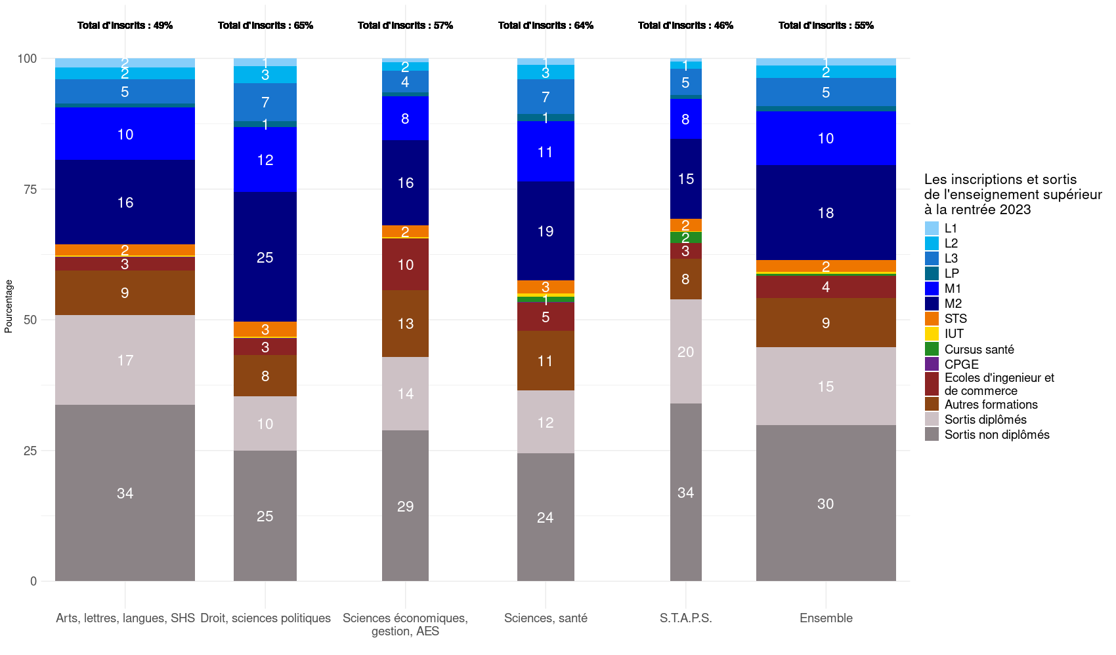
Annexe 1 : Situation en 2023-2024 selon la discipline de la licence dans laquelle se sont inscrits les néo-bacheliers en 2019
Retour au sommaire
 | Arts, lettres, langues, SHS | Droit, sciences politiques | Sciences économiques, gestion, AES | Sciences, santé | STAPS | Ensemble
L1 | 1.6 | 1.5 | 0.8 | 1.3 | 0.6 | 1.3
L2 | 2.2 | 3.2 | 1.5 | 2.6 | 1.3 | 2.3
L3 | 4.6 | 7.1 | 4.2 | 6.7 | 5.0 | 5.4
LP | 0.7 | 1.2 | 0.8 | 1.4 | 0.8 | 0.9
M1 | 9.8 | 12.1 | 8.2 | 11.2 | 7.4 | 10.0
M2 | 15.9 | 24.2 | 16.2 | 18.4 | 14.8 | 17.8
STS | 2.1 | 2.9 | 2.3 | 2.6 | 2.3 | 2.4
IUT | 0.2 | 0.2 | 0.2 | 0.6 | 0.2 | 0.3
Cursus santé | 0.1 | 0.1 | 0.0 | 1.1 | 2.0 | 0.4
CPGE | 0.0 | 0.0 | 0.0 | 0.1 | 0.0 | 0.0
Ecoles d'ingenieur et de commerce | 2.6 | 3.1 | 9.8 | 5.8 | 3.3 | 4.3
Autres formations | 9.1 | 9.1 | 13.0 | 11.9 | 8.4 | 10.1
Sortis diplômés | 17.2 | 10.4 | 14.1 | 12.0 | 19.9 | 14.9
Sortis non diplômés | 33.7 | 25.0 | 28.9 | 24.5 | 34.0 | 29.9
Total d'inscrits en 2023-2024 | 49.1 | 64.6 | 57.1 | 63.6 | 46.1 | 55.2
Total de non-inscrits en 2023-2024 | 50.9 | 35.4 | 42.9 | 36.5 | 53.9 | 44.8
Lecture : Parmi l'ensemble des néo-bacheliers entrant en licence en 2029, 1,3 % est inscrit en L1 en 2023-2024 et ce taux est de 1,6 % parmi ceux qui étaient inscrits dans le groupe disciplinaire Arts, lettres, langues, SHS en 2019.
Champ : Les néo-bacheliers inscrits en licence à l'université à la rentrée 2019 en France.
Source : MESRE-SIES, MEN-DEPP

